19-02-20
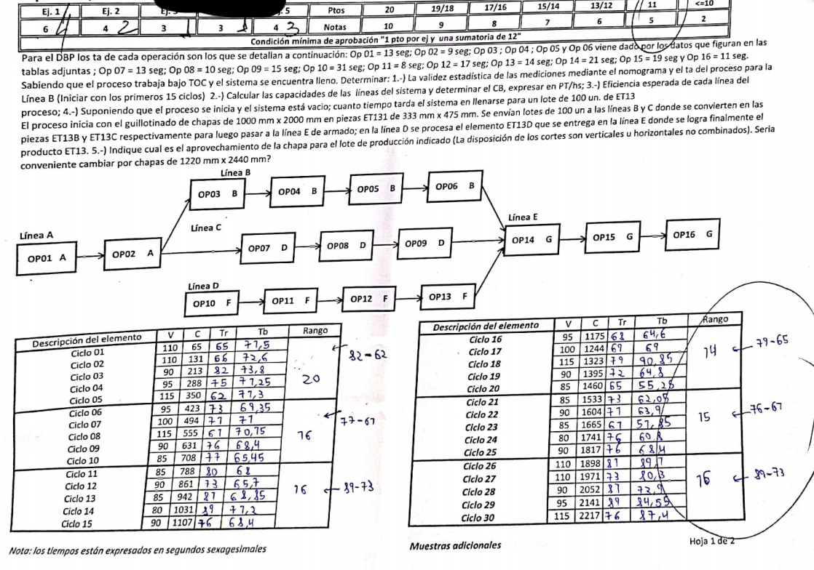

 |  |  |  |  |  |  |  |  |  | 2)
 |  |  |  |  |  |  |  |  |  |  |  |  | Linea B
 |  |  |  |  |  |  |  |  |  |  |  |  | OP 03 B | OP 04 B | OP 05 B | OP 06 B
 |  |  |  |  |  |  |  |  |  |  |  |  | 51.428571429
 |  |  |  |  |  |  |  |  |  | Linea A
 |  |  |  |  |  |  |  |  |  | OP 01 A | OP 02 A |  | Linea C |  |  |  |  | Linea E
 |  |  |  |  |  |  |  |  |  | 13 | 9 |  | OP 07 D | OP 08 D | OP 09 D |  |  | OP 14 G | OP 15 G | OP 16 G
 |  |  |  |  |  |  |  |  |  | 81.818181818 |  |  | 13 | 10 | 15 |  |  | 21 | 19 | 11
 |  |  |  |  |  |  |  |  |  |  |  |  | 94.736842105 |  |  |  |  | 70.588235294

 |  |  |  |  |  |  |  |  |  |  |  |  | Linea D
 |  |  |  |  |  |  |  |  |  |  |  |  | OP 10 F | OP 11 F | OP 12 F | OP 13 F
 |  |  |  |  |  |  |  |  |  |  |  |  | 31 | 8 | 17 | 14
 |  |  |  |  |  |  |  |  |  |  |  |  | 51.428571429

 |  |  |  |  |  |  |  |  |  |  | Cuello de botella: |  | 51.428571429

1)

Descripcion del elemento |  |  | V | C | Tr | Tb | Rango |  |  |  |  | Descripcion del elemento |  |  | V | C | Tr | Tb | Rango
Ciclo 1 |  |  | 110 | 65 | 65 | 71.5 | 20 |  |  |  |  | Ciclo 16 |  |  | 95 | 1175 | 68 | 64.6 | 17
Ciclo 2 |  |  | 110 | 131 | 66 | 72.6 |  | 1 |  | 73.8 |  | Ciclo 17 |  |  | 100 | 1244 | 69 | 69 |  | 1 |  | 73
Ciclo 3 |  |  | 90 | 213 | 82 | 73.8 |  |  |  |  |  | Ciclo 18 |  |  | 115 | 1323 | 79 | 90.85
Ciclo 4 |  |  | 95 | 288 | 75 | 71.25 |  | 2 |  | 17.3 |  | Ciclo 19 |  |  | 90 | 1385 | 62 | 55.8 |  | 2 |  | 17.3
Ciclo 5 |  |  | 115 | 350 | 62 | 71.3 |  |  |  |  |  | Ciclo 20 |  |  | 85 | 1460 | 75 | 63.75
Ciclo 6 |  |  | 95 | 423 | 73 | 69.35 | 16 | 3 |  | 23.5 |  | Ciclo 21 |  |  | 85 | 1533 |  |  |  | 3 |  | 23.6
Ciclo 7 |  |  | 100 | 494 | 71 | 71 |  |  |  |  |  | Ciclo 22 |  |  | 90 | 1604
Ciclo 8 |  |  | 115 | 555 | 61 | 70.15 |  | 4 | e% | 5.6% |  | Ciclo 23 |  |  | 85 | 1665 |  |  |  | 4 | e% | 480.0%
Ciclo 9 |  |  | 90 | 631 | 76 | 68.4 |  |  |  |  |  | Ciclo 24 |  |  | 80 | 1741
Ciclo 10 |  |  | 85 | 708 | 77 | 65.45 |  | 5 | ¿Valida? | No |  | Ciclo 25 |  |  | 90 | 1817 |  |  |  | 5 | ¿Valida? | Si
Ciclo 11 |  |  | 85 | 788 | 80 | 68 | 16 |  |  |  |  | Ciclo 26 |  |  | 110 | 1898
Ciclo 12 |  |  | 90 | 861 | 73 | 65.7 |  |  |  |  |  | Ciclo 27 |  |  | 110 | 1971 |  |  |  | 6 | n´ | 20
Ciclo 13 |  |  | 85 | 942 | 81 | 68.85 |  |  |  |  |  | Ciclo 28 |  |  | 90 | 2052
Ciclo 14 |  |  | 80 | 1031 | 89 | 71.2 |  |  |  |  |  | Ciclo 29 |  |  | 85 | 2141
Ciclo 15 |  |  | 90 | 1107 | 76 | 68.4 |  |  |  |  |  | Ciclo 30 |  |  | 115 | 2217 |  |  |  |  | TTa = | 69.55 | = | 70

3)

eA = | 62.86% |  |  | eC = | 54.29% |  |  | eE = | 72.86%
eB = | 100.00% |  |  | eD = | 100.00%

4)

Linea A |  | Lineas B,C D |  | Linea E |  | Total: | 16500
4400 |  | 7000 |  | 5100 |  |  | 4.5833333333 | hs

5)

 | 1000 | 2000 |  |  |  | 1220 | 2440
333 | 3.003003003 | 6.006006006 | 12 | 16.666666667 | 333 | 3.6636636637 | 7.3273273273 | 14
475 | 2.1052631579 | 4.2105263158 | 12 |  | 475 | 2.5684210526 | 5.1368421053 | 15 | 13.333333333

Aprovechamiento: |  | 0.93044117647 |  |  | Aprovechamiento: |  |  | 0.75908453949
 |  |  |  |  | No me conviene cambiar de chapa

